交握
OPCUA TAG
TAG名稱 | 資料類型 | 功能說明 | 功能碼 | FuncCode | 功能說明
From IPC to PLC |  |  |  | 1 | 初始化復歸
Ipc_Ready | BOOL | IPC提供準備訊號 |  | 2 | 巡刀(讀取全部RFID)
Ipc_FuncCode | USINT | IPC提供FuncCode |  | 3 | 手動取放刀
Ipc_Handshake | BOOL | IPC提供PLC交握通道開啟訊號 |  | 4 | 手動取盤
Ipc_Alarm_RST | BOOL | 設備錯誤清除 |  | 5 | 手動放盤
Ipc_Storage_Area | USINT | IPC提供PLC設定儲位區 | 4,5,6,7 | 6 | 倉儲取盤到EDM
Ipc_Storage_Layer | USINT | IPC提供PLC設定儲位層 | 4,5,6,7 | 7 | EDM取盤到倉儲
Ipc_R_Tmag_Layer | USINT | 設定刀塔巡刀巡第幾層 0~3 若設0則三層全巡 | 2,8,9 | 8 | TOOL-刀庫取刀到EDM
Ipc_Tool_Layer | USINT | 設定刀塔第幾層1~3 | 8,9 | 9 | TOOL-EDM取刀回刀庫
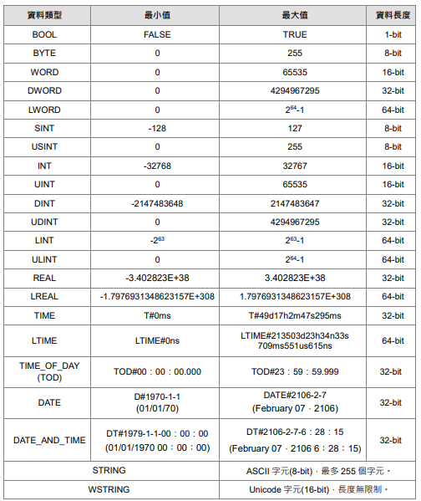
Ipc_Tool_Num | USINT | 設定刀號第幾刀1~30 | 8,9
Ipc_EDM_Num | USINT | 設定EDM編號1，2 | 6,7,8,9
Ipc_Tchange_Done | BOOL | 手動上下刀完成訊號 | 3
Ipc_PLoad_Done | BOOL | 手動上盤完成訊號 | 5
Ipc_PUnload_Done | BOOL | 手動下盤完成訊號 | 4
Ipc_Fdoor_Ctrl | BOOL | 前門解鎖控制 | 4,5
Ipc_EDM_ClampDone | BOOL | IPC提供EDM夾刀完成訊號 | 8
Ipc_EDM_ReleaseDone | BOOL | IPC提供EDM鬆刀完成訊號 | 9

PLC to IPC only Read
Plc_Device_Status | USINT | 0 : idle 1 :Ready 2 : space 3 : Run 4 : Alarm
Plc_Device_Mode | USINT | 1 : Auto 2 : Manual 3 : maintenance 4 : Alarm
Plc_Error_Details | ARRAY[0..1, 0..19] OF WSTRING(64) | 故障內容(二維陣列 0:控制系警報 1:軸系警報)
Plc_Warning_Details | WSTRING | 警告內容 (無立即停止風險)
Plc_Serial_Number | UINT | 交握流水號
Plc_Handshake | BOOL | PLC提供IPC交握通道開啟訊號
Plc_StorageCell | ARRAY[1..5, 1..3] OF BOOL | 儲位在籍檢知(二維陣列共5區3層)NC接點 1-1 深孔夾治具1 , 1-2 儲位1 , 1-3 儲位2 2-1 電擊夾治具2 , 2-2 儲位3 , 2-3 儲位4 3-1 Nul , 3-2 儲位5 3-3 儲位6 4-1 儲位7 , 4-2 儲位8 , 4-3儲位9 5-1 儲位10 , 5-2儲位11 , 5-3 儲位12
Plc_MagazineCell | ARRAY[1..3, 1..30] OF BOOL | 刀庫刀位狀態記憶 (巡刀時更新) 1-1 ~ 1-30 為第一層狀態 2-1 ~ 2-30 為第二層狀態 3-1 ~ 3-30 為第三層狀態
Plc_RFID_Tdata | ARRAY [0..89] OF STRING(30) | RFID巡刀資料 0~29第一層 30~59第二層 60~89第三層 空刀為"Nul" 錯誤為"Err"
Plc_RFID_PRdata | STRING | RFID料盤讀取資料

